Canals d'atenció
Tramitacions per Canals d'atenció -2025
Atenció presencial | 37115
Atenció telefònica | 14652
Telemàtic | 30673
 | 2025
Canal d'atenció | Tramitacions

Atenció presencial | 37,115

Atenció telefònica | 14,652

Telemàtic | 30,673

Total | 82,440

Comparativa tramit per canals
 | Presencial | Telemàtic | telefònic (inici 03/2020)
2018 | 44903 | 2066
2019 | 46931 | 2724
2020 | 20694 | 17666 | 11282
2021 | 27251 | 20222 | 17527
2022 | 29275 | 20883 | 18964
2023 | 35090 | 23115 | 16140
2024 | 39000 | 25214 | 15229
2025 | 37115 | 30673 | 14652

Comparativa tramitacions per canals d'atenció de l'OAC

Comparativa tipus cues i Tràmit
Comparativa tipus de visites ateses

Comparativa (per cues) tràmits realitzats presencialment a l'OAC
 |  | Cita | Sense cita | Atenció ràpida
 | 2018 |  |  | 27103
 | 2019 |  |  | 27131
 | 2020 | 3096 | 2965 | 3475
 | 2021 | 5967 | 2181 | 7250
 | 2022 | 6322 | 1699 | 8498
 | 2023 | 5155 | 4385 | 9431
 | 2024 | 4156 | 7095 | 9021
 | 2025 | 3618 | 7952 | 8932

Visites |  | Cita | Sense cita | Atenció ràpida |  |  |  |  |  |  |  | Tràmits |  | Cita | Sense cita | Atenció ràpida
 | 2020 | 3096 | 2965 | 3475 |  |  |  |  |  |  |  |  | 2020 | 7438 | 6266 | 4806
 | 2021 | 5967 | 2181 | 7250 |  |  |  |  |  |  |  |  | 2021 | 13182 | 4425 | 9644
 | 2022 | 6322 | 1699 | 8498 |  |  |  |  |  |  |  |  | 2022 | 14794 | 3412 | 11069
Comparativa tipus visites ateses
 | 2023 | 5155 | 4385 | 9431 |  |  |  |  |  |  |  |  | 2023 | 12625 | 8768 | 13697
 | 2024 | 4156 | 7095 | 9021 |  |  |  |  |  |  |  |  | 2024 | 11092 | 13915 | 13993
Comparativa (per cues) de tràmits presencials realitzats amb cita i sense
 | 2025 | 3618 | 7952 | 8932 | 16884 |  |  |  |  |  |  |  | 2025 | 8745 | 15434 | 12936

 |  | Cita | Sense cita |  |  |  |  |  |  |  |  |  |  | Cita | Sense cita
 | 2020 | 3096 | 6440 |  |  |  |  |  |  |  |  |  | 2020 | 7438 | 11072
 | 2021 | 5967 | 9431 |  |  |  |  |  |  |  |  |  | 2021 | 13182 | 14069
 | 2022 | 6322 | 10197 |  |  |  |  |  |  |  |  |  | 2022 | 14794 | 14481
 | 2023 | 5155 | 13816 |  |  |  |  |  |  |  |  |  | 2023 | 12625 | 22465
 | 2024 | 4156 | 16116 |  |  |  |  |  |  |  |  |  | 2024 | 11092 | 27908
 | 2025 | 3618 | 16884 |  |  |  |  |  |  |  |  |  | 2025 | 8745 | 28370

 |  | Cita | Sense cita | TOTAL VISITES | % sense cita |  |  |  |  |  |  |  |  | Cita | Sense cita | total tràmits | %sense cita
 | 2020 | 3096 | 9431 | 12527 | 75.29% |  |  |  |  |  |  |  | 2020 | 7438 | 11072 | 18510 | 59.82%
 | 2021 | 5967 | 10197 | 16164 | 63.08% |  |  |  |  |  |  |  | 2021 | 13182 | 14069 | 27251 | 51.63%
 | 2022 | 6322 | 10197 | 16519 | 61.73% |  |  |  |  |  |  |  | 2022 | 14794 | 14481 | 29275 | 49.47%
Comparativa de tràmits presencials
 | 2023 | 5155 | 13816 | 18971 | 72.83% |  |  |  |  |  |  |  | 2023 | 12625 | 22465 | 35090 | 64.02%
 | 2024 | 4156 | 16116 | 20272 | 79.50% |  |  |  |  |  |  |  | 2024 | 11092 | 27908 | 39000 | 71.56%
 | 2025 | 3618 | 16884 | 20502 | 82.35% |  |  |  |  |  |  |  | 2025 | 8745 | 28370 | 37115 | 76.44%

Comparativa visites presencials
Comparativa de visites presencials a l'OAC
 |  |  |  |  |  | VISITES
 |  |  |  |  |  |  | Cita | Extres | Atenció ràpida | Sense cita(extres i AR)
 |  |  |  |  |  | 2020 | 3096 | 2965 | 3475 | 6440 | 9536
 |  |  |  |  |  | 2021 | 5967 | 2181 | 7250 | 9431 | 15398
 |  |  |  |  |  | 2022 | 6322 | 1699 | 8498 | 10197 | 16519
 |  |  |  |  |  | 2023 | 5155 | 4385 | 9431 | 13816 | 18971
 |  |  |  |  |  | 2024 | 4373 | 7188 | 9184 | 16372 | 20745
 |  |  |  |  |  | 2025 | 3618 | 7952 | 8932 | 16884 | 20502

Per hores i cues
2025

VISITES
Hora | 8h | 9h | 10h | 11h | 12h | 13h | 14h | 15h | 16h | 17h | 18h | 19h | 20h | Total
 |  |  |  |  |  |  |  |  |  |  |  |  |  |  |  | OAC
OAC | 1784 | 3249 | 3724 | 4100 | 3833 | 2390 | 3 | 12 | 460 | 566 | 381 | 0 | 0 | 20502 |  | matins | tardes | Total

Totes | 1784 | 3249 | 3724 | 4100 | 3833 | 2390 | 3 | 12 | 460 | 566 | 381 | 0 | 0 | 20502 |  | 19095 | 1407 | 20502

Cita prèvia | 759 | 549 | 680 | 568 | 389 | 303 |  | 12 | 142 | 131 | 85 |  |  | 3618

Atenció ràpida | 503 | 1399 | 1569 | 1879 | 1916 | 1175 | 3 |  | 137 | 205 | 146 |  |  | 8932

Tiquet | 290 | 757 | 896 | 1002 | 928 | 599 |  |  | 108 | 150 | 96 |  |  | 4826 | 7952 | Sense cita suma Tiquet, activitat G.Gran, Ajuts, Bus i Matrícules

Activitats G.Gran | 60 | 86 | 115 | 102 | 77 | 32 |  |  |  | 1 | 4 |  |  | 477

Ajuts | 93 | 254 | 217 | 243 | 241 | 150 |  |  | 42 | 47 | 25 |  |  | 1312

Bus | 68 | 187 | 215 | 281 | 250 | 106 |  |  | 25 | 29 | 16 |  |  | 1177

Matrícules | 11 | 17 | 32 | 25 | 32 | 25 |  |  | 6 | 3 | 9

TRAMITACIONS
Hora | 8h | 9h | 10h | 11h | 12h | 13h | 14h | 15h | 16h | 17h | 18h | 19h | 20h | Total |  | matins | tardes

OAC | 2864 | 5767 | 6381 | 7261 | 6906 | 5099 | 209 | 12 | 776 | 1058 | 768 | 14 | 0 | 37115 | Sense trucades | 34499 | 2616 | 37115

totes

Cita prèvia | 1354 | 1467 | 1522 | 1465 | 1023 | 1024 | 45 | 12 | 284 | 317 | 232 |  |  | 8745

Atenció ràpida | 728 | 1987 | 2197 | 2665 | 2777 | 1827 | 50 |  | 184 | 292 | 228 | 1 |  | 12936

Tiquet | 470 | 1483 | 1713 | 2081 | 2074 | 1653 | 96 |  | 201 | 307 | 198 | 11 |  | 10287 | 15434 | Sense cita suma Tiquet, activitat G.Gran, Ajuts i Bus

Activitats G.Gran | 72 | 120 | 157 | 151 | 110 | 45 |  |  |  | 1 | 4 |  |  | 660

Ajuts | 132 | 420 | 387 | 432 | 442 | 328 | 14 |  | 70 | 77 | 50 | 2 |  | 2354

Bus | 95 | 269 | 366 | 433 | 442 | 186 | 3 |  | 31 | 60 | 40 |  |  | 1925

Matrícules | 13 | 21 | 39 | 34 | 38 | 36 | 1 |  | 6 | 4 | 16

Trucades | 912 | 2722 | 2744 | 2902 | 2792 | 2149 | 22 |  | 176 | 141 | 92 |  |  | 14652

Visites per hores- 2025
Tramitacions per hores - 2025

 | Visites matins: | 19095 | 93% | Tramits matins: | 34499 | 93%
 | Visites tardes: | 1407 | 7% | Tramits tardes: | 2616 | 7%

 | total Visites | 20502 |  | total tramits: | 37115

per mesos i cues
Tràmits gestionats amb Atenció telefònica - 2023
Tràmits gestionats amb Atenció telefònica - 2025
2025 | Visites |  |  |  |  | Tràmits
 |  | Cites(3618) | Atenció ràpida(8932) | Extres(7952) |  |  | Cites(8750) | Atenció ràpida(12936) | Extres(15434) | Telefònic(14652)
 | gener | 388 | 780 | 952 |  | gener | 968 | 1153 | 1912 | 1683
 | febrer | 331 | 709 | 660 |  | febrer | 827 | 1095 | 1335 | 1250
 | març | 343 | 761 | 758 |  | març | 837 | 1149 | 1517 | 1386
 | abril | 269 | 675 | 552 |  | abril | 663 | 961 | 1180 | 1089
 | maig | 528 | 759 | 901 |  | maig | 1395 | 1111 | 1782 | 1519
 | juny | 221 | 685 | 482 |  | juny | 538 | 937 | 953 | 1058
 | juliol | 369 | 828 | 670 |  | juliol | 861 | 1238 | 1439 | 1330
 | agost | 181 | 521 | 343 |  | agost | 508 | 807 | 728 | 691
 | setembre | 331 | 804 | 1015 |  | setembre | 794 | 1093 | 1623 | 1357
 | octubre | 267 | 940 | 636 |  | octubre | 541 | 1352 | 1108 | 1239
 | novembre | 207 | 787 | 468 |  | novembre | 437 | 1107 | 900 | 1024
 | desembre | 183 | 683 | 515 |  | desembre | 381 | 933 | 957 | 1026
 |  | 3618 | 8932 | 7952 | 20502 |  | 8750 | 12936 | 15434 | 14652 | 37120

Tràmits gestionats amb "Cita"
Tràmits gestionats amb "Cita"
Visites mensuals per cues - 2025
Tràmits gestionats amb "Atenció ràpida"
Tràmits gestionats amb "Atenció ràpida"

Tràmits mensuals per cues - 2025

Tràmits gestionats com "Extres"
Tràmits gestionats com "Extres"

Tipus atenció telefònica
Temàtiques ateses telefònicament - 2025
INFORMACIONS SERVEIS I TRÀMITS | 7712
SUPORT TRAMITACIÓ I CERTIFICATS ELECTRÒNICS | 4820
HABITATGE | 774
AJUTS | 269
PADRÓ D'HABITANTS | 1077
 |  |  | Tràmits 2025 | Tramitacions
 |  |  | <No Presentat> | 60
 |  |  | <Traspàs entre taules> | 0
 |  |  | Activitats Gent Gran | 375
 |  |  | Ajut escola bressol | 14
 |  |  | Ajut menjador escoles | 86
 |  |  | Ajut per al transport d'estudiants | 0
 |  |  | Ajuts infància: llibres curs i activitats Fakaló | 169
 |  |  | Ajuts municipals d'habitatge | 137
 |  |  | Ajuts per pagar habitatge | 258
 |  |  | Alta Padró Habitants | 531
 |  |  | Alteració domicili/banc | 1
 |  |  | AnyDesk | 0
 |  |  | ATENCIÓ TELEFÒNICA | 0
 |  |  | Autoliquidacions i cobraments | 0
 |  |  | Bonificacions taxa escombreries | 3
 |  |  | Buscar un habitatge assequible | 349
 |  |  | Cadastre | 0
 |  |  | Canvi dades Padró Habitants | 24
 |  |  | Canvi domicili altres administracions | 3
 |  |  | Canvi domicili Padró Habitants | 59
DADES 2025 |  |  | Carnet autobús urbà | 199
 | INFORMACIONS SERVEIS I TRÀMITS | 7712 | Cèdules d'habitabilitat | 3
 |  |  | Cens animals | 29
 | SUPORT TRAMITACIÓ I CERTIFICATS ELECTRÒNICS | 4820 | Cens electoral | 1
 |  |  | Certificats de pagament | 1
 | HABITATGE | 774 | CFPAM | 28
 |  |  | Cita Prèvia | 1326
 | AJUTS | 269 | CONSULTA I ASSESSORAMENT | 0
 |  |  | CONSULTA I TRÀMIT | 0
 | PADRÓ D'HABITANTS | 1077 | Convocatòries places | 17
 |  |  | Deixalleria/recollida mobles | 483
 |  | 14652 | EBAS | 1902
 |  |  | Gestions sobre habitatge públic | 17
 |  |  | Idcat/idcatMòbil | 200
 |  |  | Informació i cita Diputació | 785
 |  |  | Informacions altres administracions | 245
 |  |  | Informacions gestions | 4973
 |  |  | Justificant de béns | 0
 |  |  | Justificants i certificats de Padró | 477
 |  |  | Llicències | 385
 |  |  | Matrícules escolars | 42
 |  |  | Mudances i ocupacions via pública | 145
 |  |  | OMIC | 242
 |  |  | Poliesportiu | 9
 |  |  | Preinscripció i matrícula Escoles Bressol | 107
 |  |  | Queixes i Suggeriments | 15
 |  |  | Recollida selectiva | 184
 |  |  | Registre d'entrades | 9
 |  |  | Registre únic | 8
 |  |  | Rehabilitació | 4
 |  |  | Renovació DNI | 349
 |  |  | Representacions "Representa" | 0
 |  |  | Responsabilitat patrimonial | 10
 |  |  | Saques fracció vegetal | 32
 |  |  | Sol·licitud inscripció promoció HPO pl. Nova | 6
 |  |  | Subministrament aigua | 2
 |  |  | Targeta aparcament discapacitat | 70
 |  |  | Tràmits cementiri | 146
 |  |  | Zona estacionament regulat | 207
 |  |  | -

Trucades ateses
Atenció telefònica 2025 |  | Gener | Febrer | Març | Abril | Maig | Juny | Juliol | Agost | Setembre | Octubre | Novembre | Desembre | totals 2025
 | dies | 21 | 20 | 21 | 20 | 21 | 18 | 23 | 20 | 21 | 23 | 20 | 20 | 248
Trucades ateses |  | 1419 | 1038 | 1108 | 880 | 1202 | 855 | 1040 | 623 | 1208 | 1053 | 892 | 898 | 12216

Trucades ateses- 2025

 |  |  |  |  |  |  |  |  |  |  |  |  |  |  | 2020 | 2021 | 2022 | 2023 | 2024 | 2025
 |  |  |  |  |  |  |  |  |  |  |  |  |  | gener |  | 1325 | 1429 | 2115 | 1189 | 1419
 |  |  |  |  |  |  |  |  |  |  |  |  |  | febrer |  | 1423 | 1377 | 1558 | 1158 | 1038
 |  |  |  |  |  |  |  |  |  |  |  |  | 16 al 31 març | març | 339 | 1999 | 1648 | 1676 | 1058 | 1108
 |  |  |  |  |  |  |  |  |  |  |  |  |  | abril | 516 | 1428 | 1465 | 1235 | 1243 | 880
 |  |  |  |  |  |  |  |  |  |  |  |  |  | maig | 1809 | 1496 | 1926 | 1646 | 1341 | 1202
 |  |  |  |  |  |  |  |  |  |  |  |  |  | juny | 2025 | 1824 | 1583 | 1314 | 1381 | 855
 |  |  |  |  |  |  |  |  |  |  |  |  |  | juliol | 854 | 1104 | 1526 | 1214 | 1190 | 1040
 |  |  |  |  |  |  |  |  |  |  |  |  |  | agost | 1082 | 860 | 1176 | 763 | 648 | 623
 |  |  |  |  |  |  |  |  |  |  |  |  |  | setembre | 1289 | 1633 | 2111 | 1458 | 1199 | 1208
 |  |  |  |  |  |  |  |  |  |  |  |  |  | octubre | 1216 | 1611 | 1661 | 1370 | 1265 | 1053
 |  |  |  |  |  |  |  |  |  |  |  |  |  | novembre | 1025 | 1594 | 1746 | 1089 | 1220 | 892
 |  |  |  |  |  |  |  |  |  |  |  |  |  | desembre | 1127 | 1230 | 1316 | 702 | 793 | 898
 |  |  |  |  |  |  |  |  |  |  |  |  |  |  | 11282 | 17527 | 18964 | 16140 | 13685 | 12216
Comprativa mensual per anys
Comparativa anual de trucades ateses de l'OAC

Via Oberta
Evolució serveis que ofereix l'OAC
Servei Via Oberta
 | 2018 | 2019 | 2020 | 2021 | 2022 | 2023 | 2024 | 2025
Comunicació domicili a altres Administracions | 3346 | 1367 | 1023 | 2488 | 3138 | 2819 | 2742 | 1101
Emissió IdCAT i idCAT móbil | 457 | 486 | 825 | 1172 | 998 | 1350 | 1268 | 1496

Dades de l'AOC de Canvi domicili i Emissió Idcat

Comunicació domicili a altres Administracions

Emissió idCAT i idCAT Mòbil

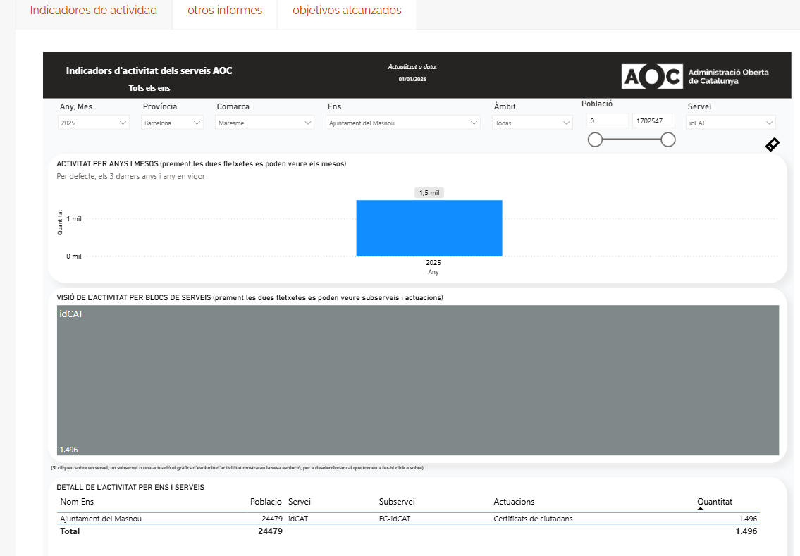
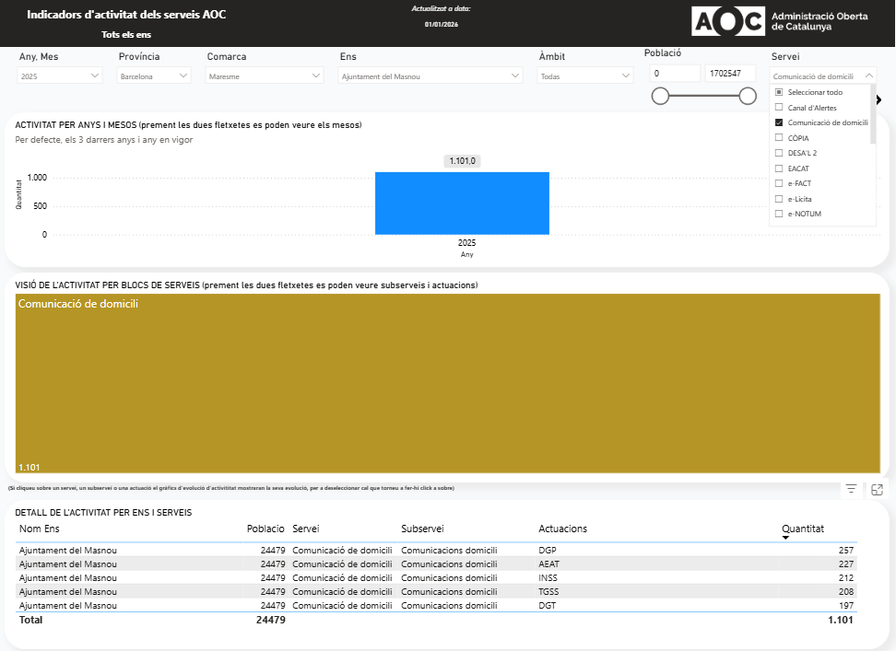

Volant en un clic
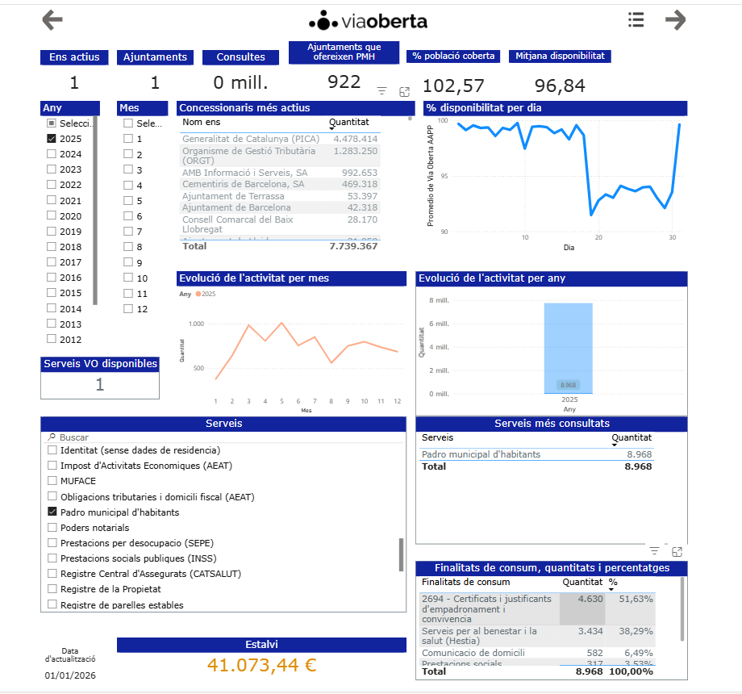
 |  |  |  |  | 2025
 |  |  |  |  | gener | 0
 |  |  |  |  | febrer | 300
 |  |  |  |  | març | 595
 |  |  |  |  | abril | 394
 |  |  |  |  | maig | 535
 |  |  |  |  | juny | 422
 |  |  |  |  | juliol | 436
 |  |  |  |  | agost | 317
 |  |  |  |  | setembre | 361
 |  |  |  |  | octubre | 408
 |  |  |  |  | novembre | 446
 |  |  |  |  | desembre | 416
 |  |  |  |  | TOTAL | 4630
Volant del Padró d'Habitants - El meu espai El volant en un clic

 | Comparativa anual

 |  | 2025 | 2024
Seu Electrònica | Justificants Padró Habitants | 786 | 1743
Presencial | Justificants Padró Habitants | 10033 | 10415
 |  | 10819 | 12158 | 1339
 |  |  |  | -11.01%
 | Volant en un clic | 4630
 |  | 15449 | 12158

Comparativa Seu electrònica
Evolució presentació telemàtica de la Instància genèrica

Comparativa anual
Atenció Seu Electrònica |  |  |  |  |  |  |  |  | Gestió telemàtica de l’ OAC 2025
 | 2025 | 2024 | 2023 | 2022 | 2021 | 2020 |  |  |  | Tramitacions
Justificants Padró Habitants | 786 | 1743 | 1343 | 1150 | 468 | 695 |  |  | Tràmits Seu Electrònica* | 14057
Incidències Via Pública** |  |  |  |  |  |  |  |  | Consultes WhatsApp | 368
Queixes i Suggeriments | 357 | 175 | 199 | 222 | 264 | 491 |  |  | Alta, canvis i justificants del Padró d'Habitants | 1119
Instància genèrica* | 13700 | 13182 | 12553 | 12537 | 15049 | 12182 |  |  | Registre únic (intercanvi registre entre Administracions Públiques) | 221
Total | 14843 | 15100 | 14095 | 13909 | 15781 | 13368 |  |  | Registre telemàtic i EACAT | 14908
 |  |  |  |  |  |  |  |  | Total | 30673

14057 |  |  |  |  |  |  |  |  | *Instàncies i Queixes i Suggeriments
Evolució sol·licitud telemàtica dels Justificants del Padró d'Habitants
14057

 |  |  |  | Instàncies |  |  | Justificants PH

 |  |  |  | 2020 | 12182 |  | 2020 | 695
 |  |  |  | 2021 | 13368 |  | 2021 | 468
 |  |  |  | 2022 | 12537 |  | 2022 | 1150
 |  |  |  | 2023 | 12553 |  | 2023 | 1346
 |  |  |  | 2024 | 13182 |  | 2024 | 1743
 |  |  |  | 2025 | 13700 |  | 2025 | 786

Evolució de presentació de Queixes, Suggeriments i Propostes
2020 | 491
2021 | 264
2022 | 222
2023 | 199
2024 | 175
2025 | 357
 |  |  |  | Queixes
 |  |  |  | 2020 | 491
 |  |  |  | 2021 | 264
 |  |  |  | 2022 | 222
 |  |  |  | 2023 | 199
 |  |  |  | 2024 | 175
 |  |  |  | 2025 | 357

Comparativa tramitació d'expedients telemàtics de l'OAC
 | Telemàtic
2020 | 17666
2021 | 20222
2022 | 20883
2023 | 23115
2024 | 25214
2025 | 30673
 | Presencial | Telemàtic | telefònic (inici 03/2020)
2018 | 44903 | 2066
2019 | 46931 | 2724
2020 | 20694 | 17666 | 11282
2021 | 27251 | 20222 | 17527
2022 | 29275 | 20883 | 18964
2023 | 35090 | 23115 | 16140
2024 | 39000 | 25214 | 15229
2025 | 37115 | 30673 | 14652

Comparativa Whatsapp
 | Dades WhatsApp - 1 de setembre 2021 a 31 de desembre de 2021 |  |  |  |  |  |  | Dades WhatsApp - 2022

 |  |  |  |  |  |  |  |  | total | Accessos al menú inicial del whatsApp
 | Usuaris/es | 840 |  | Accessos al menú inicial del whatsApp |  |  |  | Alta usuaris (nous) | 1,094 |  | Total | %
 |  |  |  |  |  |  | 2022 | Conversacions* | 831 | Informació municipal | 769 | 27.05%
 | Conversacions* | 353 |  | Informació municipal | 357 | 29.68% |  | Interaccions* | 3,674 | Incidències, queixes i suggeriments | 365 | 12.84%
 | Interaccions** | 1556 |  | Incidències, queixes i suggeriments | 222 | 18.45% |  |  |  | Cita prèvia | 627 | 22.05%
 |  |  |  | Cita prèvia | 219 | 18.20% |  |  |  | Consultes a l'OAC | 412 | 14.49%
 |  |  |  | Consultes a l'OAC | 117 | 9.73% |  |  |  | Tràmits i gestions | 472 | 16.60%
 |  |  |  | Tràmits i gestions | 151 | 12.55% |  |  |  | Emprenedoria, empresa i ocupació | 38 | 1.34%
 |  |  |  | Emprenedoria, empresa i ocupació | 38 | 3.16% |  |  |  | Les meves preferències | 113 | 3.97%
 |  |  |  | Les meves preferències | 99 | 8.23% |  |  |  | Participació ciutadana | 47 | 1.65%

 |  |  |  | Consultes OAC
 |  |  |  |  |  |  |  |  |  | Consultes OAC
 |  |  |  | Resoltes | 110 | 98.21% | 464
 |  |  |  | Anul·lades(duplicades) | 2 | 1.79% | 16 |  |  | Resoltas | 464 | 96.67%
 |  |  |  |  |  |  |  |  |  | Anul·lades (duplicades) | 16 | 3.33%
 |  |  |  | Alertes

 |  |  |  | Realitzades | 34 |  | 153 |  |  | Alertes
 |  |  |  | Missatges enviats | 22019
 |  |  |  |  |  |  |  |  |  | Realitzades | 153
 |  |  |  |  |  |  |  |  |  | Missatges enviats | 220,209
 | *Conversacions: és quan diu "Hola" i comença a navegar
 | **Interaccions: és cada cop que accedeix a un menú
 |  |  |  |  |  |  |  | Dades WhatsApp - 2022
 |  |  |  |  |  |  |  |  |  | Accessos al menú inicial del whatsApp
 |  |  |  |  |  |  |  | Alta usuaris (nous) | 1,094 |  | Total | %
 |  |  |  |  |  |  |  | Conversacions* | 831 | Informació municipal | 769 | 27.05%
 | 2021* | 2022 | 2023 | 2024 | 2025 |  |  | Interaccions* | 3,674 | Incidències, queixes i suggeriments | 365 | 12.84%
Alta usuaris/es | 840 | 1094 | 1191 | 1401 | 777 |  |  |  |  | Cita prèvia | 627 | 22.05%
Consultes OAC | 110 | 464 | 424 | 654 | 368 |  |  |  |  | Consultes a l'OAC | 412 | 14.49%
Comparativa WhatsApp- alta usuaris/es i consultes a l'OAC
 |  |  |  |  |  |  |  |  |  | Tràmits i gestions | 472 | 16.60%
 |  |  |  |  |  |  |  |  |  | Emprenedoria, empresa i ocupació | 38 | 1.34%
 |  |  |  |  |  |  |  |  |  | Les meves preferències | 113 | 3.97%
 |  |  |  |  |  |  |  |  |  | Participació ciutadana | 47 | 1.65%
 |  |  |  |  |  |  |  |  |  | Consultes OAC
 |  |  |  |  |  |  |  |  |  | Resoltas | 464 | 96.67%
 |  |  |  |  |  |  |  |  |  | Anul·lades (duplicades) | 16 | 3.33%
 |  |  |  |  |  |  |  |  |  | Alertes
 |  |  |  |  |  |  |  |  |  | Realitzades | 153
 |  |  |  |  |  |  |  |  |  | Missatges enviats | 220,209

 |  |  |  |  |  |  |  | Dades WhatsApp - 2023
 |  |  |  |  |  |  |  |  |  | Accessos al menú inicial del whatsApp
 |  |  |  |  |  |  |  | Alta usuaris (nous) | 1,191 |  | Total | %
 |  |  |  |  |  |  |  | Conversacions* | 1,006 | Informació municipal | 792 | 27.29%
 |  |  |  |  |  |  |  | Interaccions* | 3,936 | Incidències, queixes i suggeriments | 343 | 11.82%
 |  |  |  |  |  |  |  |  |  | Cita prèvia | 712 | 24.53%
 |  |  |  |  |  |  |  |  |  | Consultes a l'OAC | 388 | 13.37%
 |  |  |  |  |  |  |  |  |  | Tràmits i gestions | 447 | 15.40%
 |  |  |  |  |  |  |  |  |  | Emprenedoria, empresa i ocupació | 59 | 2.03%
 |  |  |  |  |  |  |  |  |  | Les meves preferències | 103 | 3.55%
 |  |  |  |  |  |  |  |  |  | Participació ciutadana | 58 | 2.00%
 |  |  |  |  |  |  |  |  |  | Consultes OAC
 |  |  |  |  |  |  |  |  |  | Resoltas | 424 | 96.64%
 |  |  |  |  |  |  |  |  |  | Anul·lades (duplicades) | 24 | 5.36%
 |  |  |  |  |  |  |  |  |  | Alertes
 |  |  |  |  |  |  |  |  |  | Realitzades | 153
 |  |  |  |  |  |  |  |  |  | Missatges enviats | 401,592

 |  |  |  |  |  |  |  | Dades WhatsApp - 2024 |  |  |  |  | Dades WhatsApp - 2025
 |  |  |  |  |  |  |  |  |  | Accessos al menú inicial del whatsApp |  |  |  | total | Accessos al menú inicial del whatsApp
 |  |  |  |  |  |  |  | Alta usuaris (nous) | 1,401 |  | Total | % | Usuarios/es | 777 |  | Total | %
 |  |  |  |  |  |  |  | Conversacions* | 1,961 | Informació municipal | 1116 | 18.76% | Conversaciones | 1572 | Informació municipal | 658 | 24.27%
 |  |  |  |  |  |  |  | Interaccions* | 7,911 | Incidències, queixes i suggeriments | 393 | 6.61% | Interacciones | 4283 | Incidències, queixes i suggeriments | 373 | 13.76%
 |  |  |  |  |  |  |  |  |  | Cita prèvia | 1129 | 18.97% |  |  | Cita prèvia | 354 | 13.06%
 |  |  |  |  |  |  |  |  |  | Consultes a l'OAC | 538 | 9.04% |  |  | Consultes a l'OAC | 293 | 10.81%
 |  |  |  |  |  |  |  |  |  | Tràmits i gestions | 597 | 10.03% |  |  | Tràmits i gestions | 482 | 17.78%
 |  |  |  |  |  |  |  |  |  | Emprenedoria, empresa i ocupació | 68 | 1.14% |  |  | Emprenedoria, empresa i ocupació | 8 | 0.30%
 |  |  |  |  |  |  |  |  |  | Les meves preferències | 94 | 1.58% |  |  | Les meves preferències | 71 | 2.62%
 |  |  |  |  |  |  |  |  |  | Participació ciutadana | 61 | 1.03% |  |  | Participació ciutadana | 254 | 9.37%
 |  |  |  |  |  |  |  |  |  | Consultes OAC |  |  |  |  | On Votar | 56 | 2.07%
 |  |  |  |  |  |  |  |  |  | Resoltas | 654 | 97.32% |  |  | Aparcaments | 74 | 2.73%
 |  |  |  |  |  |  |  |  |  | Anul·lades (duplicades) | 18 | 2.68% |  |  | Guies del municipi | 81 | 2.99%
 |  |  |  |  |  |  |  |  |  | Alertes |  |  |  |  | Programa de Nadal | 7 | 0.26%
 |  |  |  |  |  |  |  |  |  | Realitzades | 102 |  |  |  | Consultes OAC
 |  |  |  |  |  |  |  |  |  | Missatges enviats
 |  |  |  |  |  |  |  |  |  |  |  |  |  |  | Resueltas | 368 | 95.58%
 |  |  |  |  |  |  |  |  |  |  |  |  |  |  | Anuladas (duplicades) | 17 | 4.42%
 |  |  |  |  |  |  |  |  |  |  |  |  |  |  | Alertes
 |  |  |  |  |  |  |  |  |  |  |  |  |  |  | Realitzades | 51

Registre per tipus entrada
Registre presencial - 2025
 | Presencial (5711)
GENER | 350
FEBRER | 390
MARÇ | 528
ABRIL | 451
MAIG | 803
JUNY | 395
JULIOL | 584
AGOST | 242
SETEMBRE | 618
OCTUBRE | 534
NOVEMBRE | 398
DESEMBRE | 418
2025 | Presencial (5711) | Telemàtic (9957) | EACAT (4951) | TOTALS | EACAT-FACTURES
 |  |  |  |  |  | Any | Mes | Presencial | EACAT | Factures | Telemàtic | Total | % Telemàtic
GENER | 350 | 767 | 399 | 1516 | 391 | 2025 | 1 | 350 | 399 | 391 | 767 | 1907 | 82%
FEBRER | 390 | 756 | 428 | 1574 | 397 | 2025 | 2 | 390 | 428 | 397 | 756 | 1971 | 80%
MARÇ | 528 | 1037 | 457 | 2022 | 701 | 2025 | 3 | 528 | 457 | 701 | 1037 | 2723 | 81%
ABRIL | 451 | 853 | 439 | 1743 | 335 | 2025 | 4 | 451 | 439 | 335 | 853 | 2078 | 78%
MAIG | 803 | 1073 | 429 | 2305 | 537 | 2025 | 5 | 803 | 429 | 537 | 1073 | 2842 | 72%
JUNY | 395 | 713 | 397 | 1505 | 515 | 2025 | 6 | 395 | 397 | 515 | 713 | 2020 | 80%
JULIOL | 584 | 898 | 456 | 1938 | 525 | 2025 | 7 | 584 | 456 | 525 | 898 | 2463 | 76%
AGOST | 242 | 412 | 223 | 877 | 374 | 2025 | 8 | 242 | 223 | 374 | 412 | 1251 | 81%
SETEMBRE | 618 | 934 | 425 | 1977 | 540 | 2025 | 9 | 618 | 425 | 540 | 934 | 2517 | 75%
OCTUBRE | 534 | 1061 | 515 | 2110 | 443 | 2025 | 10 | 534 | 515 | 443 | 1061 | 2553 | 79%
NOVEMBRE | 398 | 862 | 390 | 1650 | 515 | 2025 | 11 | 398 | 390 | 515 | 862 | 2165 | 82%
DESEMBRE | 418 | 591 | 393 | 1402 | 559 | 2025 | 12 | 418 | 393 | 559 | 591 | 1961 | 79%
TOTALS | 5711 | 9957 | 4951 | 20619 | 5832 | TOTAL |  | 5711 | 4951 | 5832 | 9957 | 26451 | 78%
 |  |  | 14908

Registres electrònics gestionats - 2025
 | Telemàtic (9957) | EACAT (4951)
GENER | 767 | 399
FEBRER | 756 | 428
MARÇ | 1037 | 457
ABRIL | 853 | 439
MAIG | 1073 | 429
JUNY | 713 | 397
JULIOL | 898 | 456
AGOST | 412 | 223
SETEMBRE | 934 | 425
OCTUBRE | 1061 | 515
NOVEMBRE | 862 | 390
DESEMBRE | 591 | 393

Comparativa regristres electrònics

Comparativa del registre presencial

 | Any | Presencial | EACAT | Telemàtic
 | 2020 | 5263 | 1564 | 7664
 | 2021 | 7100 | 1940 | 8656
 | 2022 | 7068 | 2339 | 8893
 | 2023 | 6101 | 3888 | 9275
 | 2024 | 6676 | 4130 | 10135
 | 2025 | 5711 | 4951 | 9957

